상품제안서
유니콘 10인치 FULL HD IPS패널 슬림디지털액자 | 상품코드: S21305

 |  |  |  |  |  |  | 02-713-8555 | www.synergygift.co.kr
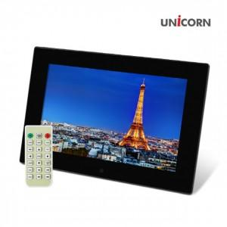

【상세/제작정보】 | 10인치 FULL HD IPS패널 디지털 액자<br>칼라 인쇄 별도 문의

【인쇄/포장옵션】 | 레이저, 풀칼라 / 포장지포장

【공급단가】 | 수량 | 10~ | 100~ | 300~ | 500~ | 1,000~
*VAT별도 | 단가 | 68,540원 | 64,850원 | 61,690원 | 60,100원 | 59,050원

【상품 URL】 | https://www.synergygift.co.kr:443/src/goods_detail.php?gdno=21305

